PhanTichBC
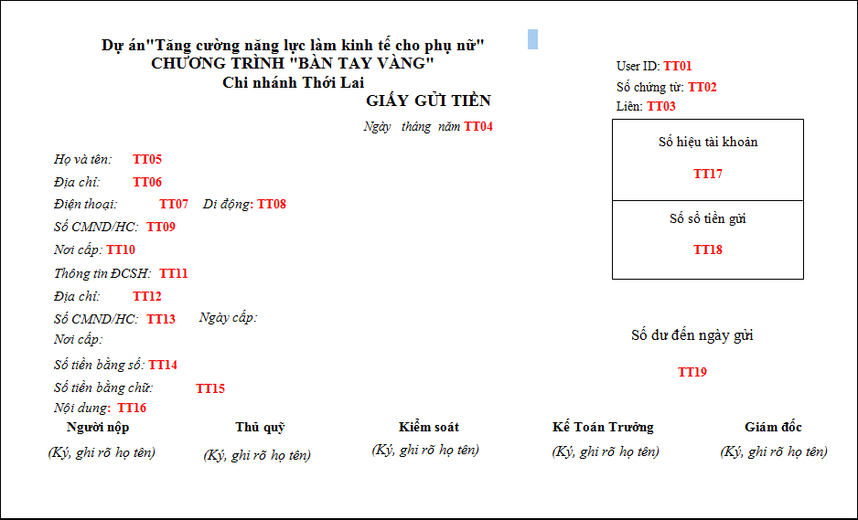

 | Giấy gửi tiền được in ở chức năng mở tài khoản tiền gửi tiết kiệm hoặc Gửi thêm tiền vào sổ theo từng khách hàng Và hình thức giao dịch = Tiền mặt

CHỈ TIÊU | TÊN | CÁCH LẤY DỮ LIỆU | GHI CHÚ
TT01 | User ID | Hiển thị user đăng nhập của người tạo giao dịch
TT02 | Số chứng từ | Loại chứng từ là Phiếu thu. Số chứng từ tăng tự động theo nguyên tắc sinh mã của phiếu thu trong hệ thông
TT03 | Liên | Để mặc định là liên 1
TT04 | Ngày tháng năm | Ngày tháng thực hiện giao dịch
TT05 | Họ và tên | Họ tên khách hàng mở sổ, hoặc KH tương ứng với sổ tiền gửi được chọn để gửi thêm
TT06 | Địa chỉ | Địa chỉ của khách hàng
TT07 | Điện thoại | Số điện thoại của khách hàng
TT08 | Di động | Số di động của khách hàng
TT09 | Số CMND/HC | Số CMND hộ chiếu của KH
TT10 | Nơi cấp | Nơi cấp CMHC của KH
TT11 | Thông tin ĐCSH | Họ tên của người Đồng chủ sở hữu tương ứng với sổ tiền gửi
TT12 | Địa chỉ | Địa chỉ của người Đồng chủ sở hữu tương ứng với sổ tiền gửi
TT13 | Số CMND - Ngày cấp - Nơi cấp | Thông tin số CMND của người Đồng chủ sở hữu tương ứng với sổ tiền gửi
TT14 | Số tiền bằng số | - Trong chức năng ở sổ: Số tiền mở sổ bằng tiền mặt - Trong chức năng gửi thêm tiền: Số tiền gửi thêm vào sổ tiền gửi bằng tiền mặt
TT15 | Số tiền bằng chữ | Hiển thị số tiền bằng chữ tương ứng với số tiền bằng số
TT16 | Nội dung | Lấy trường diễn giải của giao dịch
TT17 | Số hiệu tài khoản | Số tài khoản hạch toán của sổ tiền gửi
TT18 | Số sổ tiền gửi | Số sổ tiền gửi được mở hoặc gửi thêm tiền
TT19 | Số dư đến ngày gửi | Số dư của số tiền gửi sau khi thực hiện giao dịch gửi tiền vào sổ tiền gửi

